Estadísticas
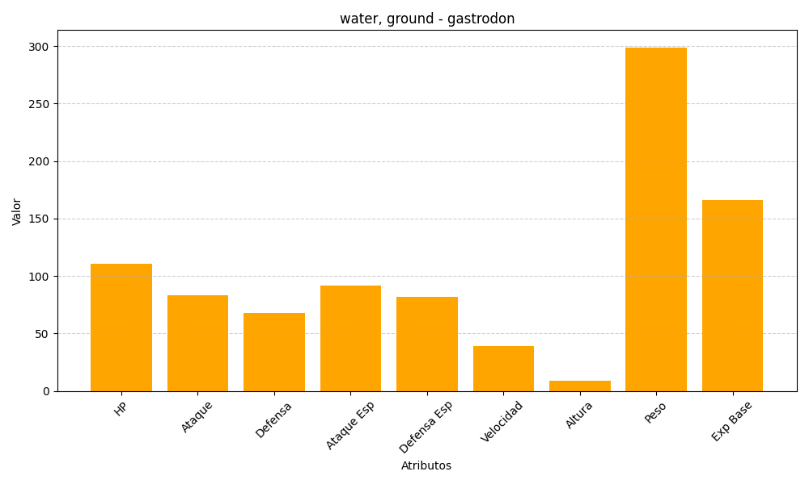
ID | Nombre | Tipo | HP | Ataque | Defensa | Ataque Especial | Defensa Especial | Velocidad | Altura | Peso | Experiencia Base
423 | gastrodon | water, ground | 111 | 83 | 68 | 92 | 82 | 39 | 9 | 299 | 166

